解析
生鲜行业数据分析报告撰写
【任务要求】
根据任务背景和已知的数据分析报告内容，补充完整报告缺失的部分，包括数据计算、图表制作及分析结果描述等。
( 1 ) 绘制2014-2018年中国生鲜电商市场融资情况组合图，要求“融资数量”以二维簇状柱形图展示，“融资金额”以次坐标轴上的折线图展示。
( 2 ) 请对2014-2018年中国生鲜电商市场融资情况进行描述分析，提交分析结果。
( 3 ) 请完成下表环比增长率空格处计算。(四舍五入，保留1位小数)
( 4 ) 绘制2013-2019年中国生鲜电商市场交易规模折线图，添加指数趋势线，并在图表中呈现公式及R平方值，截图上传结果图表。
( 5 ) 利用指数趋势线预测的2020年生鲜电商市场交易规模值是多少亿元？(四舍五入，保留1位小数)
( 6 ) 绘制2018年中国生鲜电商市场集中度占比图（包括CR5占比和其他部分占比两方面），要求添加数据标签及图表标题，并截图上传结果图表。
( 7 ) 绘制2018年中国生鲜网购用户购买蔬菜频次条形图。
( 8 ) 请结合分析过程给出分析结论，并为要进入生鲜电商行业的企业提出建议。

【知识要点】
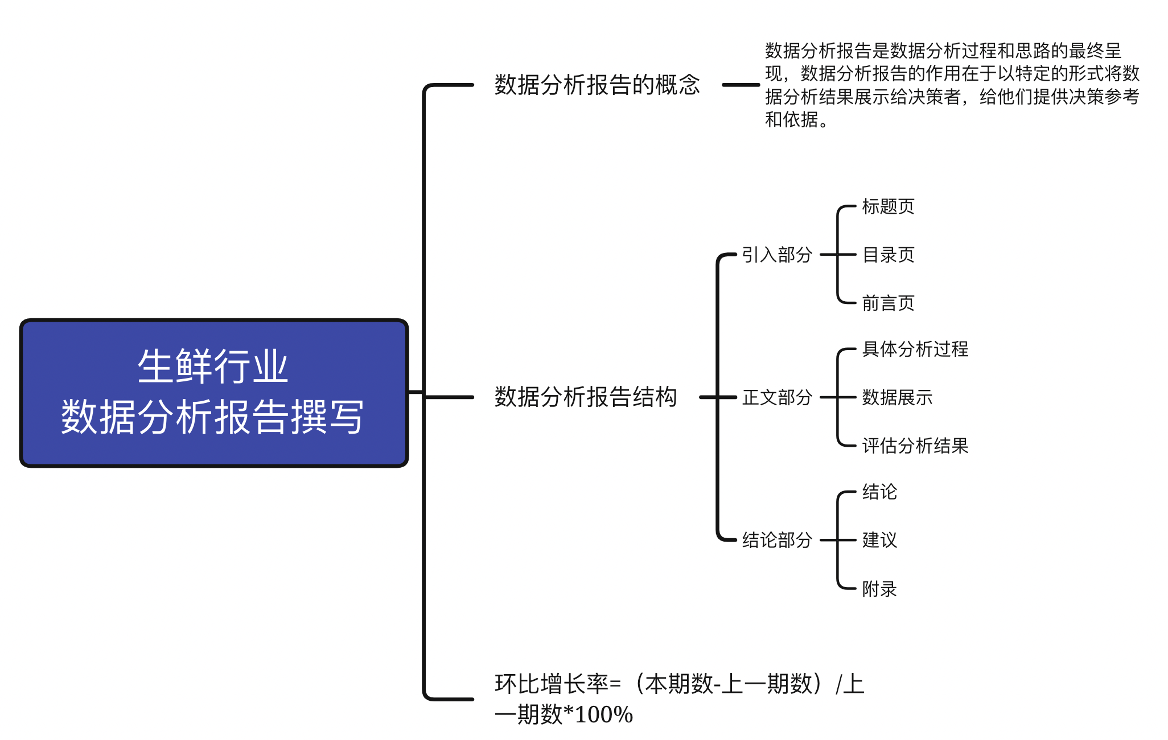

【操作要点】
( 1 ) 绘制2014-2018年中国生鲜电商市场融资情况组合图，要求“融资数量”以二维簇状柱形图展示，“融资金额”以次坐标轴上的折线图展示。
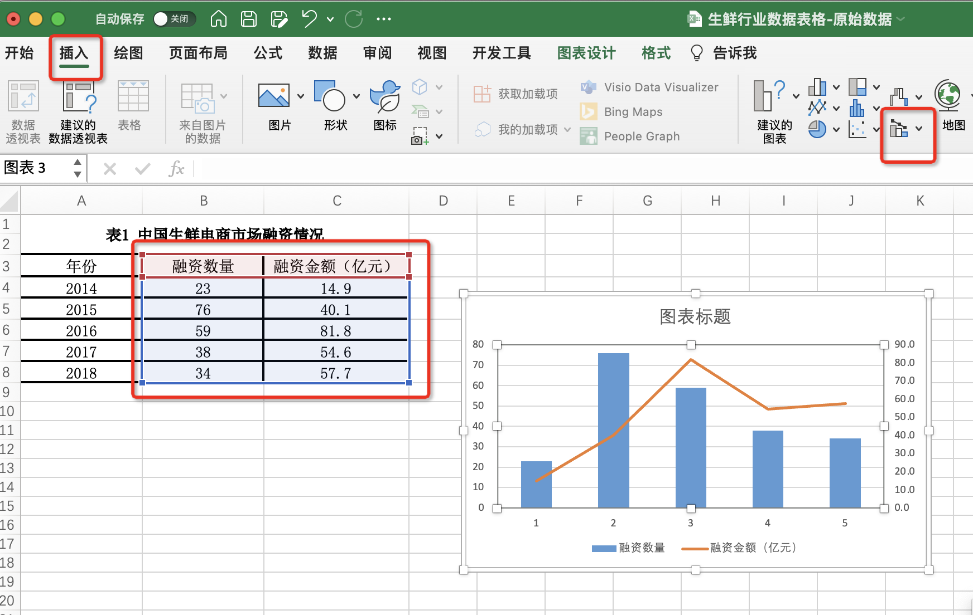
1、点击全选源数据，在插入菜单栏下选择插入组合图
“融资数量”图标类型选择簇状柱形图
“融资金额”图标类型选择折线图，并勾选次坐标轴

2、选中图表中的图例
点击鼠标右键，在菜单中点击：选择数据
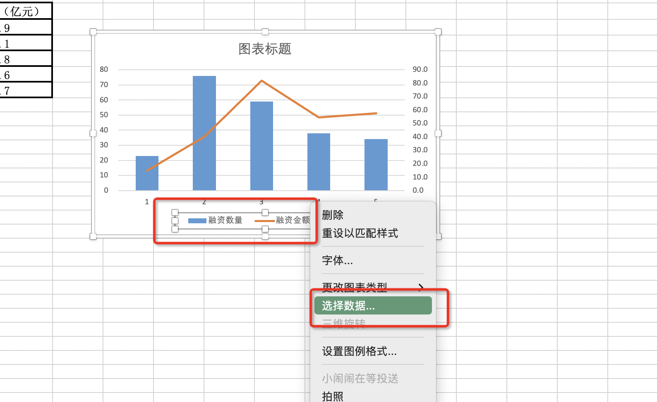

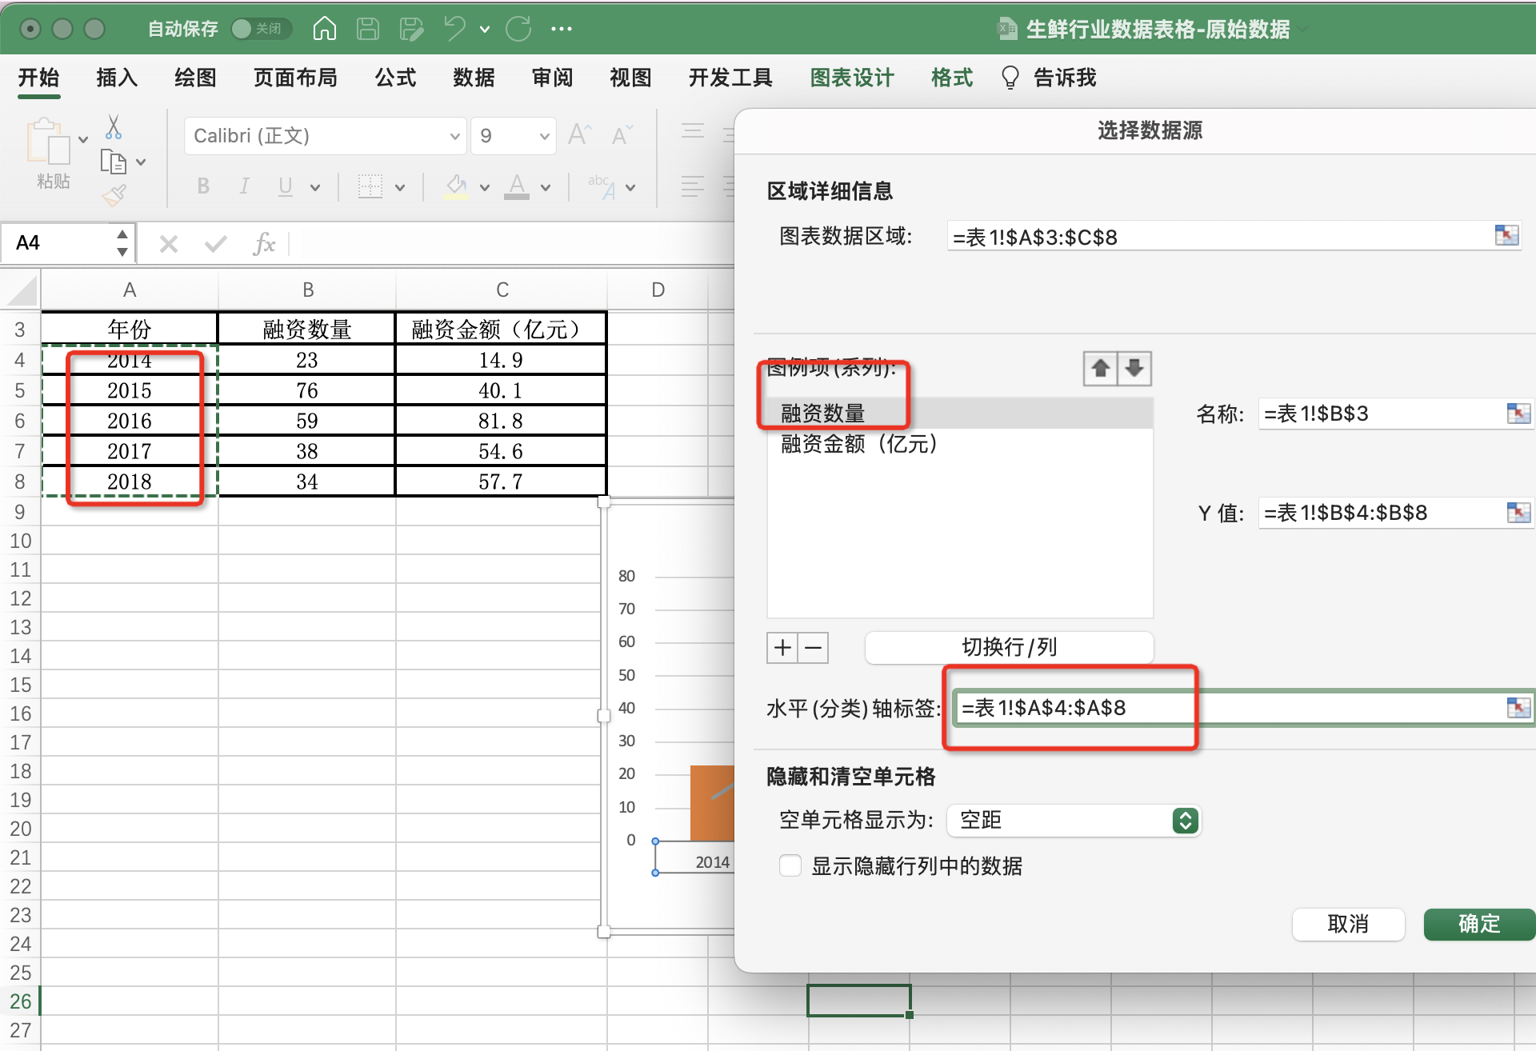
3、在选择数据源中
点击图例项“ 融资数量”
水平轴标签选择年份区域
点击确定

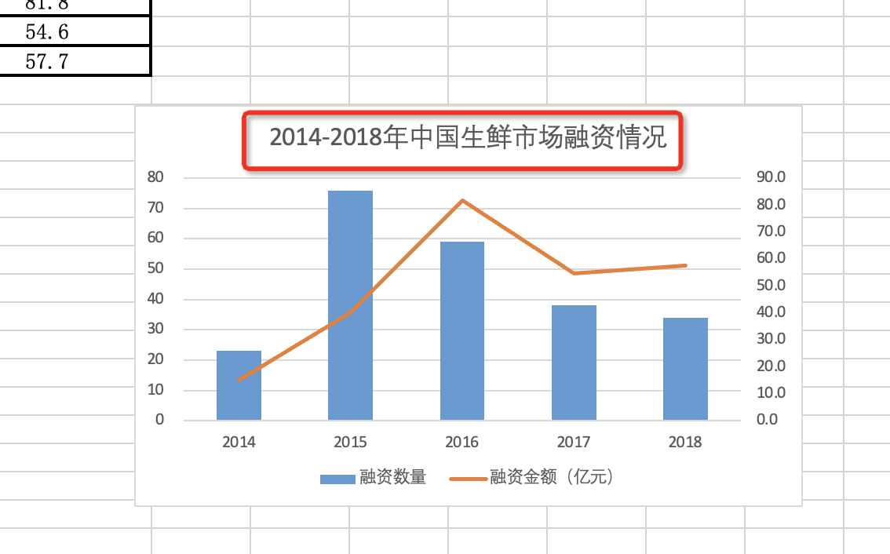
4、修改图表标题
改为：2014-2018年中国生鲜市场融资情况
截图保存提交即可

( 2 ) 请对2014-2018年中国生鲜电商市场融资情况进行描述分析，提交分析结果。
答：2014年至2019年中国生鲜市场融资数量在2015年最高，最高值为76，2015年之后呈下降趋势 融资金额从2014年持续上升到2016年达到顶峰，最高值为81.8亿元，在2016年到2017成下降趋势，17年之后趋于稳定。

( 3 ) 请完成下表环比增长率空格处计算。(四舍五入，保留1位小数)
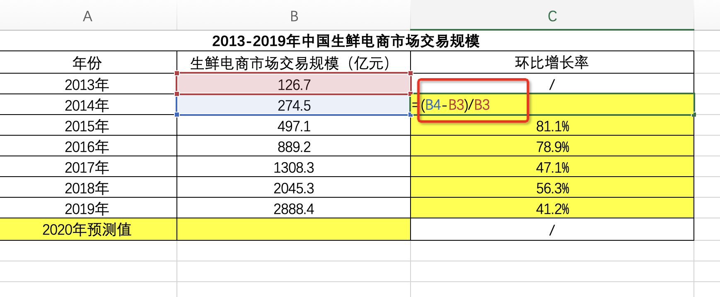
环比增长率点击计算：环比增长率=（本期数-上一期数）/上一期数*100%
利用公式代入2014和2013年的数值 计算好之后鼠标下拉填充

( 4 ) 绘制2013-2019年中国生鲜电商市场交易规模折线图，添加指数趋势线，并在图表中呈现公式及R平方值，截图上传结果图表。
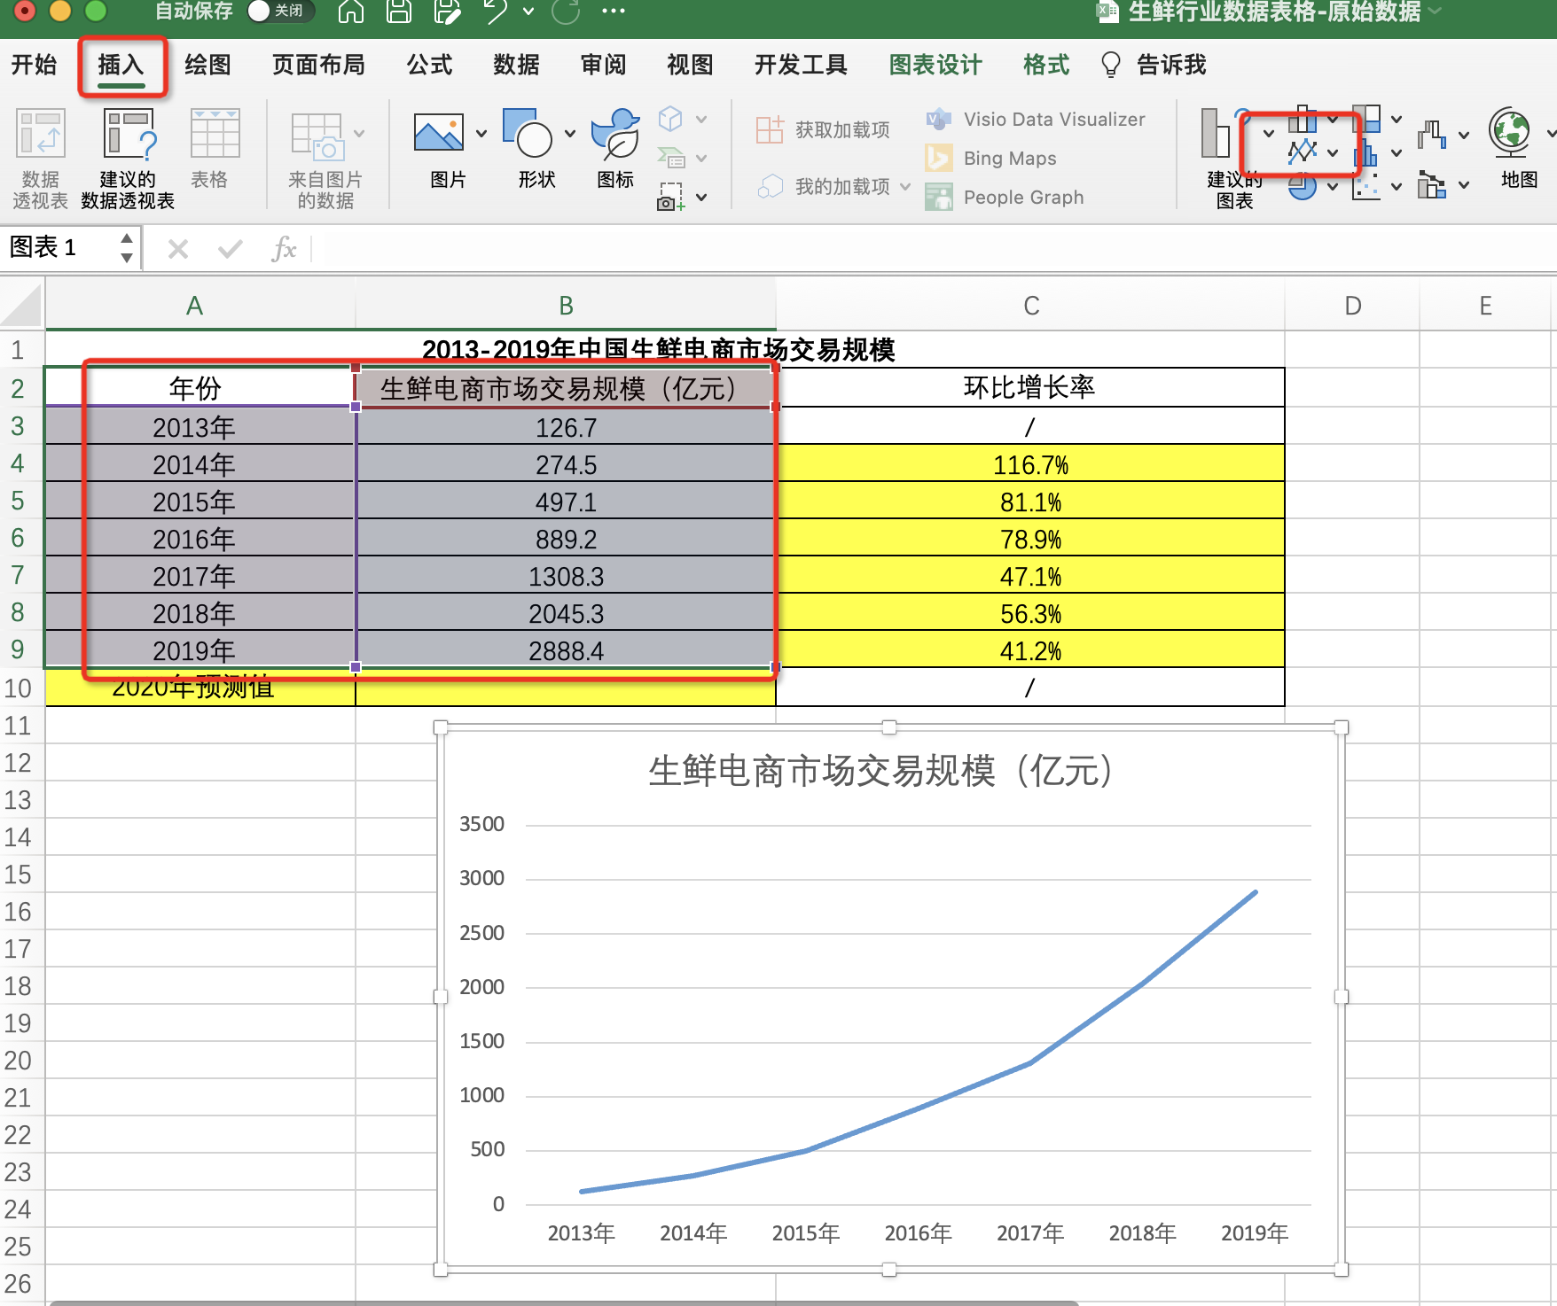

1、选中年份数值列和生鲜电商市场交易规模对应的数值列
点击插入，选择折线图
获得图表如图所示

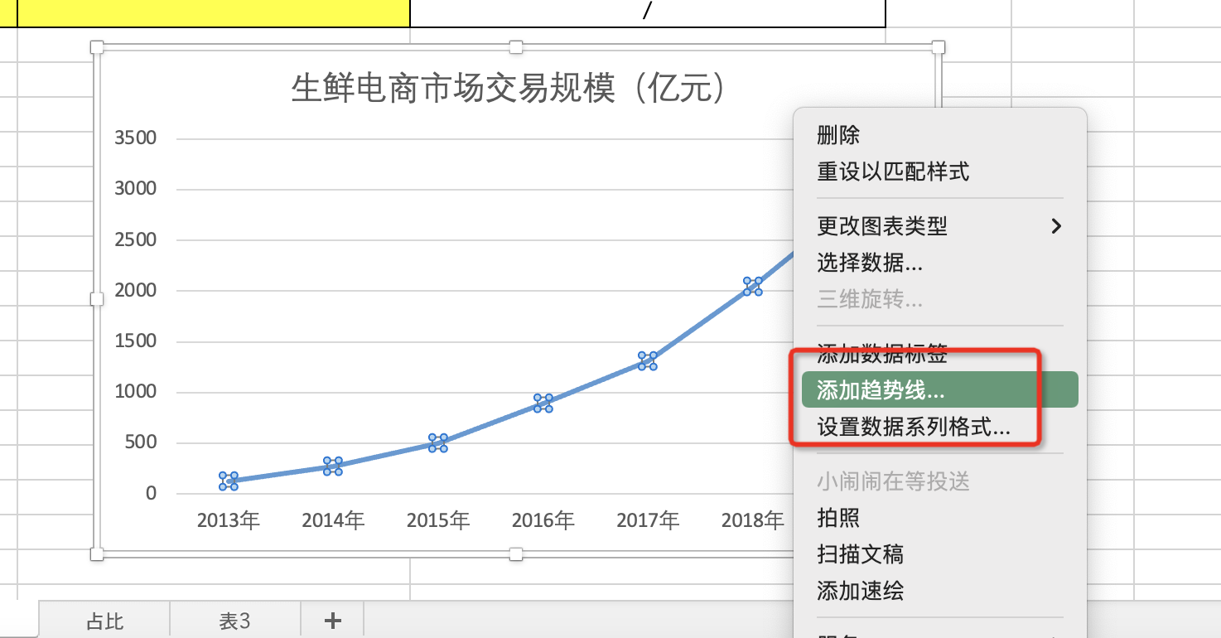
2、选中图表中的折线，点击鼠标右键
在下拉菜单中选择添加趋势线

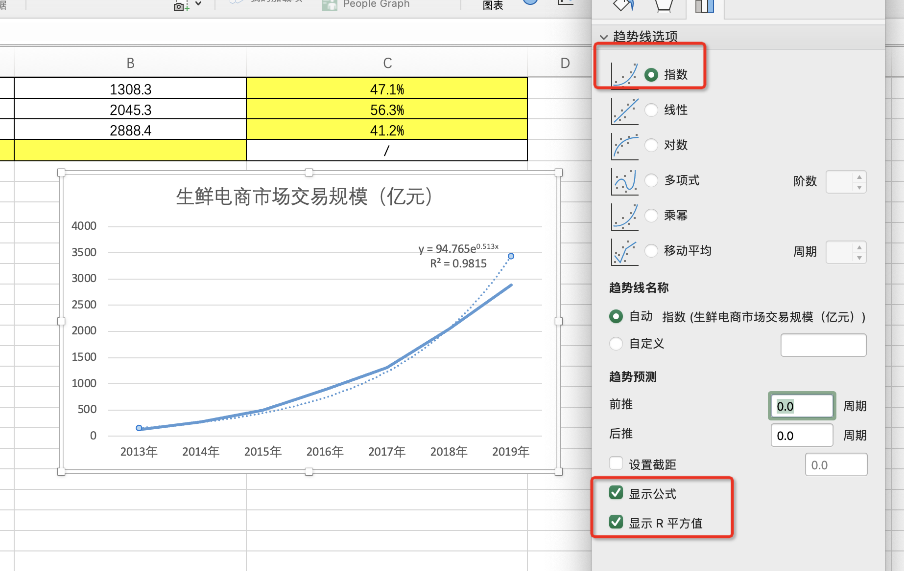
3、在设置趋势线格式菜单中
趋势线选项选择 “指数”
勾选
“显示公式”“显示R平方值”
最后截图上传即可

( 5 ) 利用指数趋势线预测的2020年生鲜电商市场交易规模值是多少亿元？(四舍五入，保留1位小数)
由2013-2019年生鲜电商市场交易规模的趋势线得出 y = 94.765e0.513x
如图所示，横坐标轴2019年为第7个数据点，所以2020年为第8个数据点
所以把x=8 代入公式 y = 94.765e0.513x=5741.1
所以2020年生鲜电商市场交易规模是5741.1亿元

( 6 ) 绘制2018年中国生鲜电商市场集中度占比图（包括CR5占比和其他部分占比两方面），要求添加数据标签及图表标题，并截图上传结果图表。
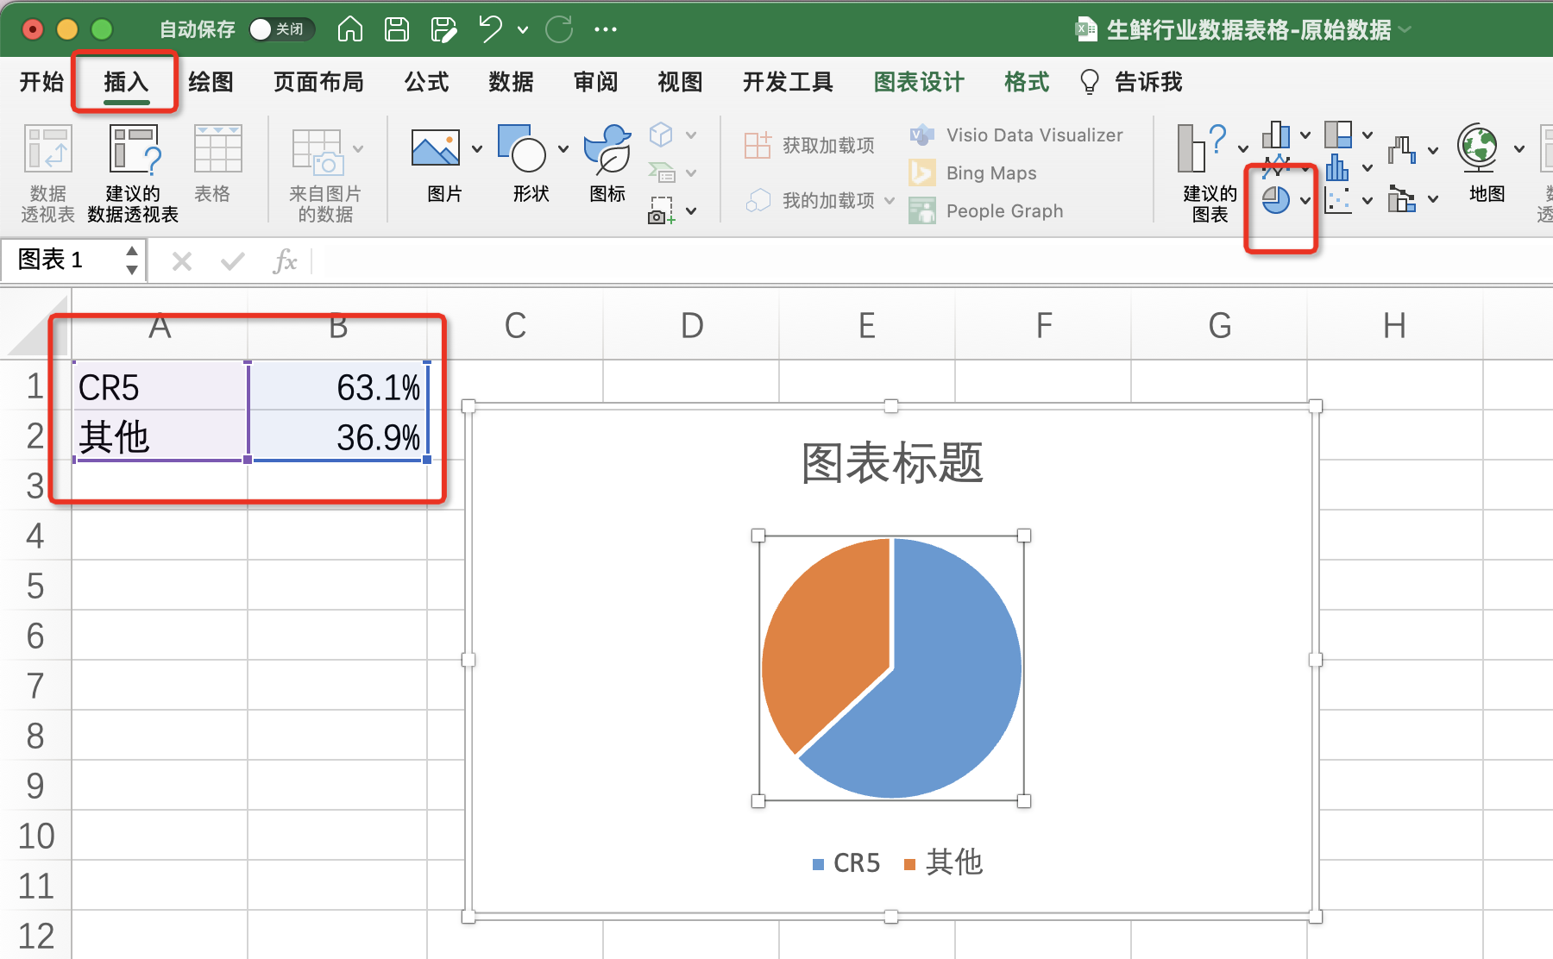
1、选中CR5和其他两个源数据
点击插入饼状图

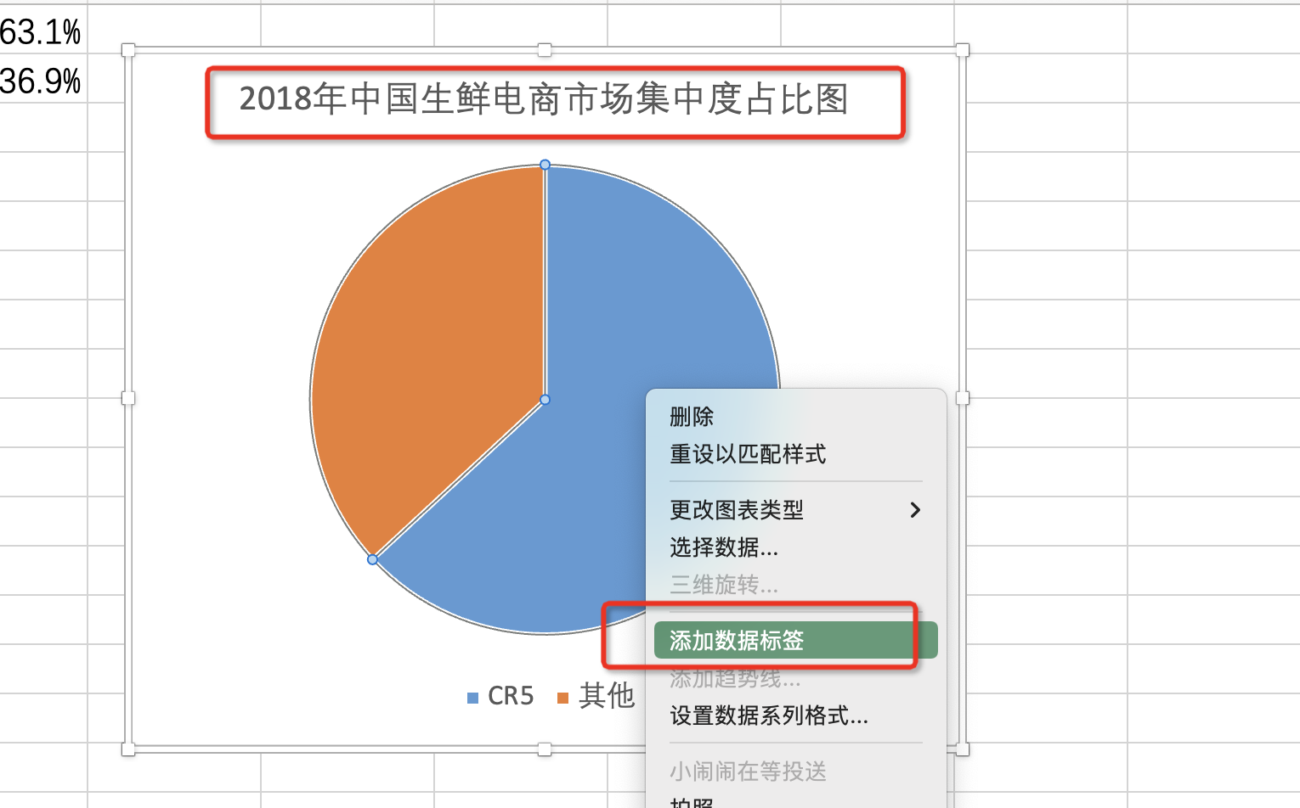
2、修改图表标题
改为：2018年中国生鲜电商市场集中度占比图
3、鼠标在饼图上点击右键，点击添加数据标签
完成设置之后，截图提交即可

( 7 ) 绘制2018年中国生鲜网购用户购买蔬菜频次条形图。
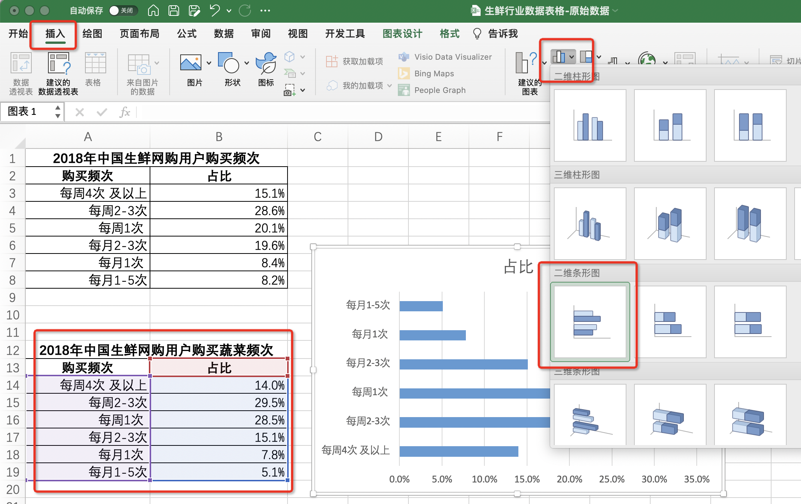
1、选中2018年中国生鲜网购用户购买蔬菜频次源数据表
2、点击插入，选中条形图

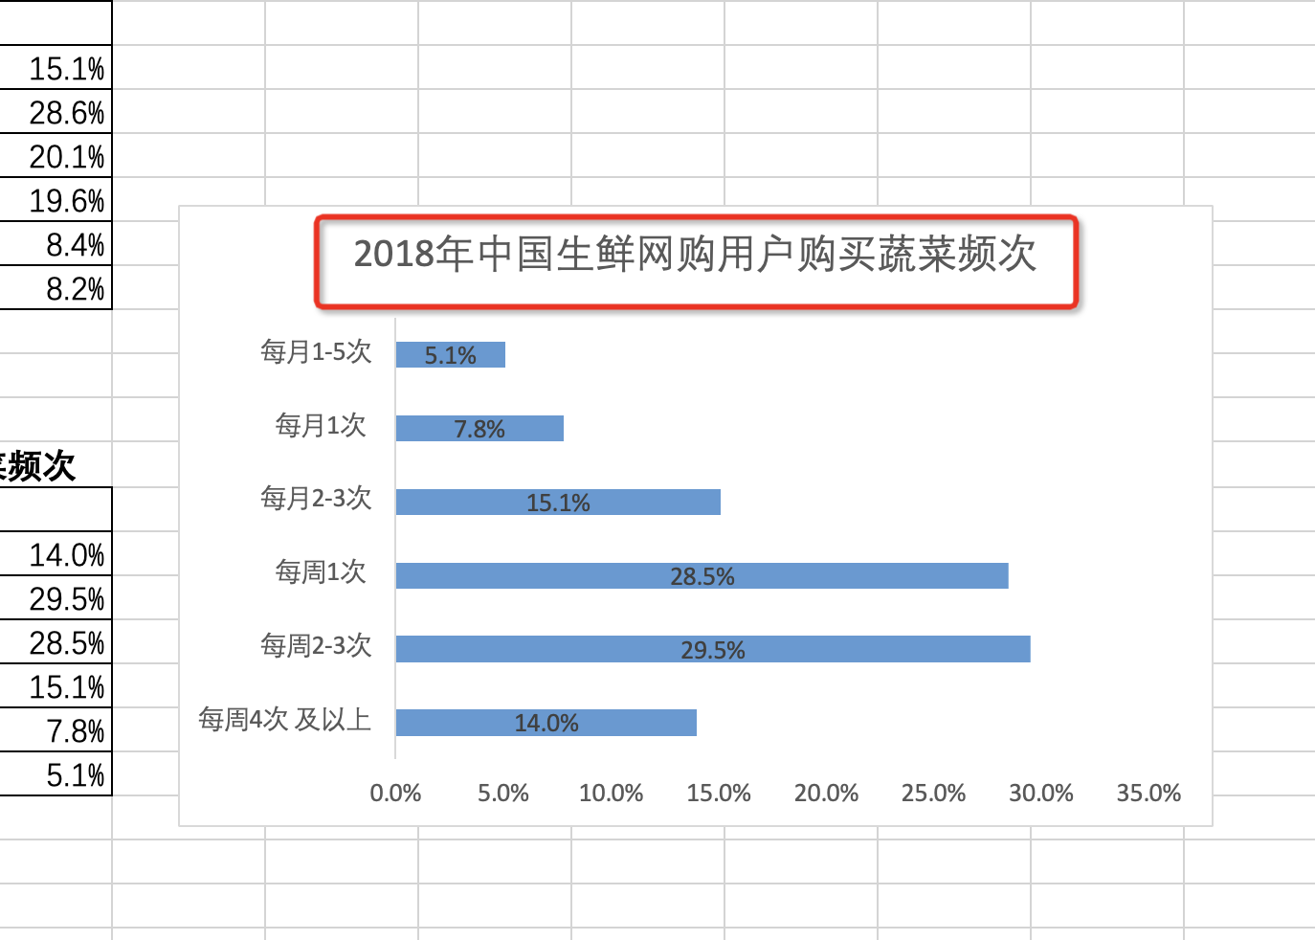
3、修改图表标题
截图上传即可

( 8 ) 请结合分析过程给出分析结论，并为要进入生鲜电商行业的企业提出建议。
答： 中国生鲜电商市场目前处于高速发展期，生鲜电商市场呈现多业态共存的局面，竞争将持续升级，“供应链管理”作为生鲜电商最重要的一环，是企业在混战中突围制胜的关键，在生鲜供应链中运用大数据、人工智能、物联网等先进技术，追踪用户行为、精准预测市场需求、把控生鲜产品质量，以及通过向生产端延伸，以缩短供应链条、降低运营成本是提高供应链管理能力的重要途径。

